別紙１
（別紙１）
 |  |  |  |  |  |  |  |  | 9999 |  | 年 | 99 | 月 | 99 | 日

 |  | 無人航空機の飛行に関するクラブの飛行空域申請書

飛行空域周辺地図

A
C

B
D

 | 飛行空域の緯度・経度 A, B, C, D, 4点で囲われた空域
 |  |  | 緯度（北緯） | 経度（東経） |  |  | 緯度（北緯） |  |  | 経度（東経）
 |  | A | xx度xx分xx秒 | xxx度xx分xx秒 |  | C | xx度xx分xx秒 |  |  | xxx度xx分xx秒
 |  | B | xx度xx分xx秒 | xxx度xx分xx秒 |  | D | xx度xx分xx秒 |  |  | xxx度xx分xx秒

代表的無人航空機の特徴（自作機）
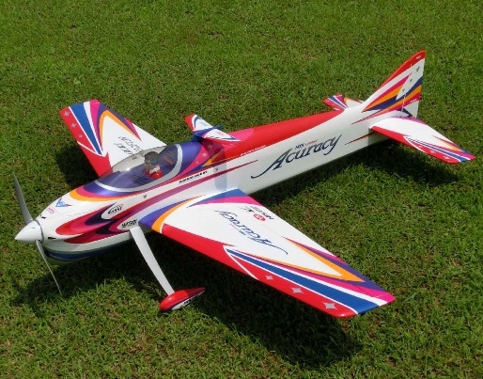
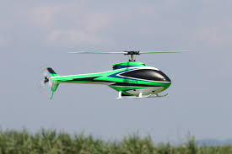
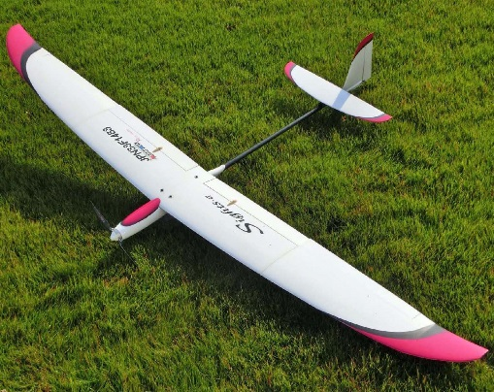

■ 固定翼機 |  |  |  |  | ■ 回転翼機 |  |  | ■ 動力付滑空機
塗色：多色 |  |  |  |  | 塗色：多色 |  |  | 塗色：多色
全幅：1.9ｍ 全長：2ｍ |  |  |  |  | 回転翼長：1.4ｍ 全長：1.2ｍ |  |  | 全幅：2.5ｍ 全長：1.5ｍ
代表的な操縦装置（プロポ）

